Hoja1
 Instituto de Investigaciones en Materiales UNAM Laboratorio de Microscopia electronica de transmición
Misión del laboratorio
Líneas de investigación
Servicio a la industria
Web/temporal

No | Nombre del equipo | Estado actual | Prueba | Comentarios | Foto del equipo
1 | Microscopio electronico de transmisión (TEM) JEM1200EX | Funcional | Analisis estructural de muestras de transmición. Materiales en general. | La muestra tiene que ser electron transparente (100 nm espesor), no contar con humedades ni solventes | 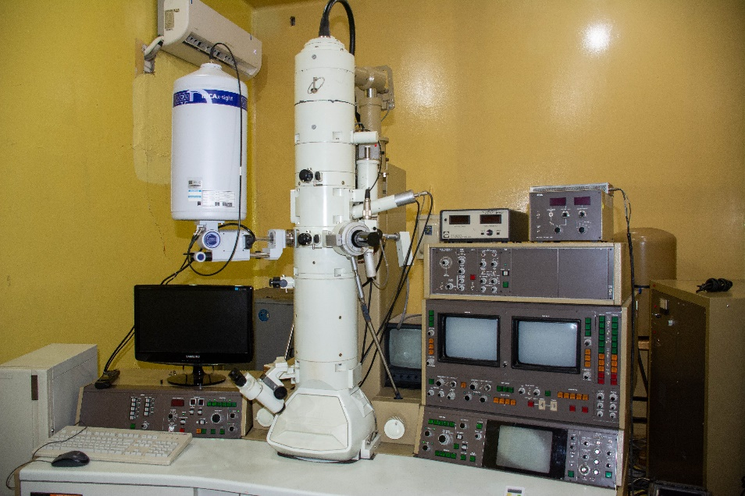

 | Especificaciones de la muestra: Cualquier material siempre que esté libre de humedad y tenga una superficie plana, las muestras deben ser de máximo 1 x 1 cm y un grosor de 3mm.
 | Ver aplicaciones
 | Responsable

